信用交易
融资融券市场交易数据统计（20220624）

标的证券 | 融资融券余额（亿元） | 融资余额（亿元） | 融券余额（亿元） | 融资买入额（亿元） | 融资融券规模变化（亿元） | 融资余额增幅(‰) | 融券余额增幅(%)
统计数据 | 15,796.39 | 14,868.50 | 927.89 | 871.49 | 0.68 | -0.79 | 1.36
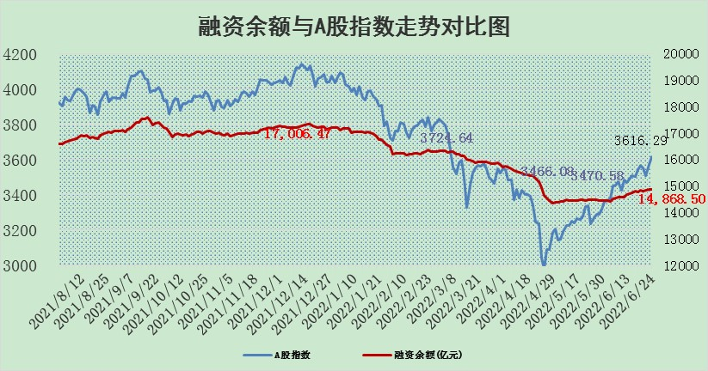

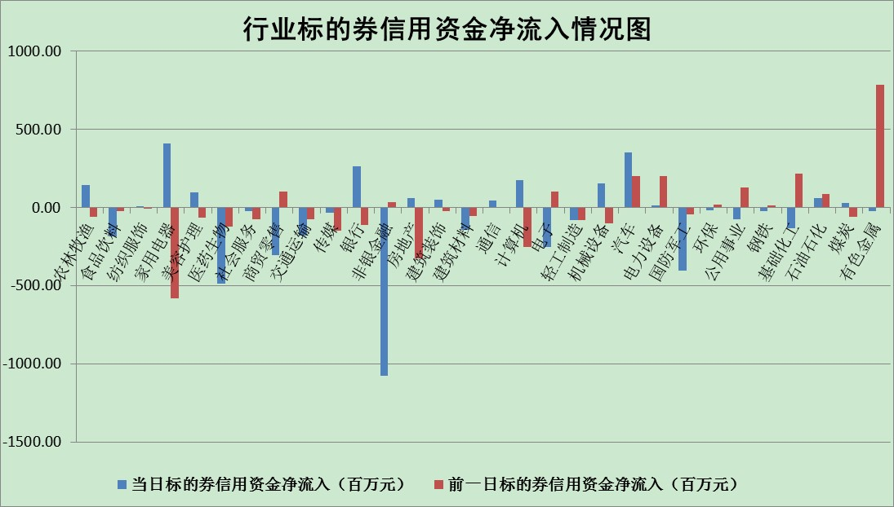

标的基金代码 | 标的基金简称 | 融资余额/市值(%) | 融资余额增幅(%) | 融资买入额/成交金额(%) | （融资余额净增额-融券余额净增额）/市值(‱) | 融券余额降幅(%) | ABS[（融资余额净增额-融券余额净增额）/市值净增额-1](%)
159902 | 华夏中小板ETF | 0.00 | 0.00 | 0.00 | 0.00 | 0.00 | 100.00
159915 | 易方达创业板ETF | 1.23 | -11.94 | 16601.81 | -17.53 | -1.57 | 108.28
159919 | 嘉实沪深300ETF | 5.24 | -0.05 | 0.71 | -1.54 | -7.81 | 101.47
159920 | 华夏恒生ETF | 105.13 | -0.06 | 10.19 | -6.53 | -2.03 | 104.79
159922 | 嘉实中证500ETF | 1.04 | -2.59 | 7.95 | 52.90 | 4.52 | 49.12
159925 | 南方沪深300ETF | 0.03 | 0.29 | 0.00 | 0.01 | 0.00 | 99.99
159928 | 消费ETF | 0.76 | -1.49 | 1.11 | -1.23 | -1.19 | 101.05
159934 | 易方达黄金ETF | 479.31 | -0.03 | 21.33 | -12.76 | 0.00 | 80.63
159939 | 全指信息技术ETF | 0.72 | -3.20 | 4.45 | -2.37 | 0.00 | 101.40
159940 | 全指金融地产ETF | 0.34 | 0.72 | 0.02 | 0.24 | 0.00 | 102.33
159995 | 半导体芯片ETF | 2.14 | -7.04 | 239.91 | -16.82 | -1.79 | 110.56
159997 | 天弘中证电子ETF | 2.65 | -0.36 | 5.44 | 0.24 | 21.21 | 99.88
159998 | 天弘中证计算机主题ETF | 0.16 | -9.75 | 0.04 | -1.72 | 0.00 | 103.54
510050 | 华夏上证50ETF | 11.28 | 0.07 | 91.52 | -0.26 | -3.34 | 100.44
510180 | 华安上证180ETF | 0.45 | -0.04 | 0.54 | 0.51 | 26.37 | 99.57
510880 | 华泰柏瑞红利ETF | 0.29 | 0.57 | 1.19 | 0.16 | -0.14 | 98.95
510900 | 易方达恒生H股ETF | 135.19 | 0.00 | 11.54 | -0.20 | 0.00 | 100.16
511010 | 5年期国债ETF | 0.00 | 0.00 | 0.00 | 0.00 | 0.00 | 100.00
511380 | 可转债及可交换债券ETF | 53.72 | -0.04 | 0.35 | -2.34 | 0.00 | 94.43
512000 | 全指证券ETF | 6.91 | -1.08 | 24.94 | -6.49 | 1.71 | 74.08
512010 | 沪深300医药卫生ETF | 4.62 | -4.68 | 20.05 | -23.07 | -2.54 | 111.57
512070 | 沪深300非银ETF | 2.60 | 0.13 | 25.97 | 0.05 | -4.06 | 100.02
512400 | 南方中证申万有色金属ETF | 0.88 | -7.80 | 1.31 | -11.34 | -8.91 | 146.18
512580 | 广发中证环保产业ETF | 0.43 | -4.87 | 0.23 | -3.12 | -2.57 | 101.02
512660 | 国泰中证军工ETF | 2.89 | -3.32 | 23.48 | -9.56 | 0.74 | 101.86
512800 | 华宝中证银行ETF | 10.36 | 0.49 | 3.53 | 4.58 | -2.57 | 91.32
512980 | 广发中证传媒ETF | 1.51 | 0.10 | 93.12 | 0.15 | 0.00 | 99.77
515030 | 华夏中证新能源汽车ETF | 1.79 | 4.60 | 41.96 | 7.64 | -0.73 | 94.70
515050 | 华夏中证5G通信主题ETF | 1.76 | -1.51 | 108.59 | -3.09 | -7.33 | 102.98
515070 | 华夏中证人工智能ETF | 1.43 | -1.39 | 0.39 | -2.02 | 0.00 | 106.58
标的股票比较指标 |  | 融资余额/流通A股市值(%) | 融资余额增幅(%) | 融资买入额/成交金额(%) | （融资余额净增额-融券余额净增额）/流通A股市值(‱) | 融券余额降幅(%) | ABS[（融资余额净增额-融券余额净增额）/流通A股市值净增额-1](%)
前十名标的个股 |  | 仁东控股 | 星光农机 | 星光农机 | 星光农机 | 城发环境 | 江淮汽车
 |  | 数码科技 | 朗特智能 | 外高桥 | 朗特智能 | 苏州科达 | 上海凯鑫
 |  | 中体产业 | 凯龙高科 | 酒钢宏兴 | 云海金属 | 徐家汇 | 凌云股份
 |  | 全柴动力 | 绿的谐波 | 双鹭药业 | 汉马科技 | 申联生物 | 汉马科技
 |  | 景兴纸业 | 蓝特光学 | 中国科传 | 金龙汽车 | 波导股份 | 安博通
 |  | 联创光电 | 宇通客车 | 福建高速 | 软控股份 | 煌上煌 | 广晟有色
 |  | 大立科技 | 天康生物 | 云海金属 | 超华科技 | 富奥股份 | 威孚高科
 |  | 神州泰岳 | 火炬电子 | 农业银行 | 四维图新 | 美克家居 | 富春股份
 |  | 尖峰集团 | 亚星客车 | 民生银行 | 江淮汽车 | 浙江众成 | 大叶股份
 |  | 蒙草生态 | 四维图新 | 长沙银行 | 国机汽车 | 江苏舜天 | 光大证券
后十名标的个股 |  | 曙光股份 | 大叶股份 | 中通客车 | 大叶股份 | 东风科技 | 中航机电
 |  | 龙净环保 | 兴民智通 | 道恩股份 | 科兴制药 | 中新赛克 | 福建水泥
 |  | 中嘉博创 | 益丰药房 | 延安必康 | 棕榈股份 | 模塑科技 | 浦东金桥
 |  | 泰禾集团 | 科兴制药 | 国盛金控 | 兴民智通 | 永安行 | 迪安诊断
 |  | 苏宁易购 | 飞科电器 | 神农科技 | 凯盛科技 | 陕天然气 | 步步高
 |  | 中信国安 | 海信家电 | 电连技术 | 中银证券 | 国中水务 | 莱茵生物
 |  | 台海核电 | 棕榈股份 | 紫鑫药业 | 富春股份 | 恒宝股份 | 有研新材
 |  | 当代文体 | 昭衍新药 | 曙光股份 | 长虹华意 | 冠农股份 | 云海金属
 |  | 紫晶存储 | 中国医药 | 龙净环保 | 中炬高新 | 依顿电子 | 任子行
 |  | 科华生物 | 中炬高新 | 中嘉博创 | 申华控股 | 广电网络 | 合肥百货
说明：1.以上普通交易数据和信用交易数据皆以交易日收盘后数据为基准；2.上述标的证券总数据只计算标的证券市场总数据，不包括从标的证券中调出去标的证券数据，所以与交易所公布的总值略有不同； 3.上述行业采用申万一级行业分类；4.以上标的基金和标的个股中比较的6个指标值中：前5个（从左至右）为正向指标，值越大排名越靠前；第6个为逆向指标，值越小，排名越靠前；5.第6个指标中ABS[]表示求绝对值，其主要用于考量信用资金相对净流入对股价相对净变化的贡献程度；6.数据来源：wind，交易所。

